Sheet1
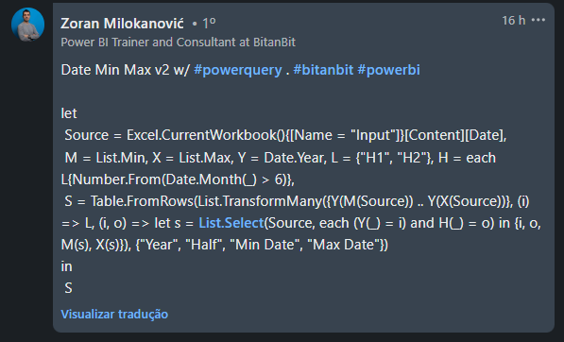
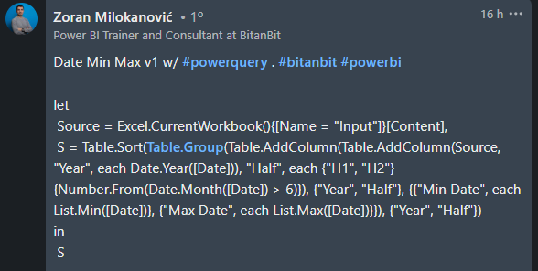
Date |  | Answer Expected
18-Apr-2023 | Year | Half | Min Date | Max Date
15-Sep-2021 | 2021 | 1H | 19-Apr-2021 | 19-Apr-2021
05-Apr-2022 | 2021 | 2H | 03-Sep-2021 | 25-Nov-2021
31-Aug-2022 | 2022 | 1H | 06-Jan-2022 | 12-Jun-2022
20-May-2022 | 2022 | 2H | 31-Aug-2022 | 31-Aug-2022
25-Nov-2021 | 2023 | 1H | 24-Mar-2023 | 06-May-2023
11-Jan-2022 | 2023 | 2H | 20-Jul-2023 | 30-Dec-2023
03-May-2022
No conjunto de dados na coluna A, crie a tabela em Resposta Esperada. 1H = Jan a Jun e 2H = Jul a Dez.
19-Apr-2021
06-Jan-2022
20-Jul-2023
30-May-2022
02-Nov-2023
30-Dec-2023
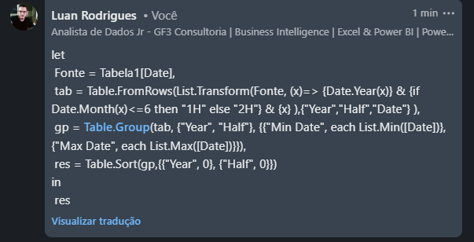
16-Sep-2023
06-May-2023
03-Sep-2021
12-Jun-2022
24-Mar-2023

